ДЦ 63

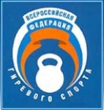
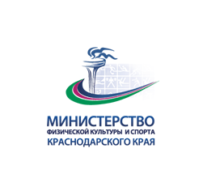

Министерство физической культуры и спорта Российской Федерации
Общероссийская общественная организация "Всероссийская федерация гиревого спорта"
Министерство физической культуры и спорта Краснодарского края
РО ООО Вcероссийская федерация гиревого спорта в Краснодарском крае

ЧЕМПИОНАТ ЮФО и СКФО ПО ГИРЕВОМУ СПОРТУ
ЕКП № 2065230017021408
ПРОТОКОЛ
12-15 апреля 2024 г. |  | Толчок ДЦ |  |  |  |  |  | Вес гирь 32 кг. |  |  | Регламент времени - 10 мин.
ст.Ленинградская Краснодарский край |  |  |  |  |  |  |  | Разрядные нормативы |  |  | Рекорд России
Количество участников всего |  | 88 | Весовая категория 63 кг |  |  |  |  | МСМК | МС | КМС
Количество регионов всего |  | 6 |  |  |  |  |  | 59 | 44 | 35

№ | ФИО | Дата рождения | Звание | Команда | ДСО, | Соб. вес | Толчок ДЦ | Место | Ком. очки | Вып. разряд | ФИО тренера(тренеров)
 |  |  |  |  | ведомство
1 | Бедный Даниил | 2005 | МС | Краснодарский край | СШ "Юность" | 61.90 | 38 | 1 | 20 | КМС | Кацюба А.И.
2 | Сарваев Бадма | 1982 | 1 | Республика Калмыкия |  | 59.84 | 15 | 2 | 18 |  | Эдеев Б.А.
3 | Журавель Владислав | 2006 | 1 | Краснодарский край | СШ "Олимп" | 59.00 | 14 | 3 | 16 |  | Рогоза А.А.

Главный судья |  | Танаев Ю.М. ВК(Краснодарский край) |  |  |  | Заместитель главного судьи |  |  |  | Труш А.В., ВК (Краснодарский край)

Главный секретарь |  | Рогоза А.А.,ВК( Краснодарский край) |  |  |  | Заместитель главного секретаря |  |  |  | Дровалев И.Н. ВК (Краснодарский край)

